MATRIISIT 1
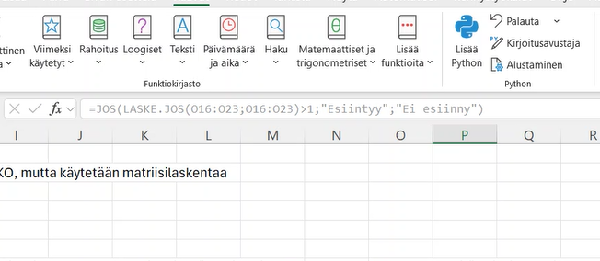
Tuote | Myynti (€) | Kategoria | Alue
Tuote A | 100 | Ruoka | Pohjoinen
Tuote B | 200 | Elektroniikka | Etelä
Tuote C | 150 | Ruoka | Pohjoinen
Tuote D | 300 | Elektroniikka | Pohjoinen

Halutaan laskea yhteismyynti tietyillä ehdoilla. Tässä toimisi SUMMA.JOS.JOUKKO, mutta käytetään matriisilaskentaa

250
=SUM((D4:D7)*(E4:E7="Ruoka")*(F4:F7="Pohjoinen"))

Laske seuraavasta 3 suurimman luvun keskiarvo |  |  |  | Lasketaan keskiarvo luvuille, jotka ovat suurempia tai yhtäsuuria kuin 200 |  | Halutaan merkitä kaikki arvot, jotka esiintyvät useammin kuin kerran.

100 |  | 304.66666667 |  |  |  | Pekka | Ei esiinny
200 |  | =AVERAGE(LARGE(C16:C22;{1;2;3})) |  |  | 278.5 | Heikki
120 |  |  |  |  | =AVERAGE(IF(C16:C22>=200;C16:C22)) | Juha
234 |  |  |  |  |  | Heikki
130 |  |  |  |  |  | Pekka
400 |  |  |  |  |  | Erkki
280 |  |  |  |  |  | Leena
 |  |  |  |  |  | Juha

